普通徴収申請書切替理由書
 | 普通徴収切替理由書（兼仕切紙） |  |  |  |  |  |  |  |  | ≪普通徴収切替理由書（兼仕切紙）の記入・提出について≫

 |  |  |  |  |  |  |  |  |  | １．この普通徴収切替理由書（兼仕切紙）は、提出予定の給与支払報告書
 |  |  |  |  |  |  |  |  |  | において、普通徴収とする者がいる場合に提出する必要があります。
市 町 村 名 |  | 九重町 | 指 定 番 号 |  |  |  |  |  |  | 提出がないと、原則として特別徴収として取り扱いますので、ご注意ください。
 |  |  |  |  |  | ≪普通徴収切替理由書の記入例≫ |  |  | ≪提出時の綴り方≫
 |  |  |  |  |  |  |  |  |  | ２．普通徴収切替理由書（兼仕切紙）を提出する必要がある給与支払者は、
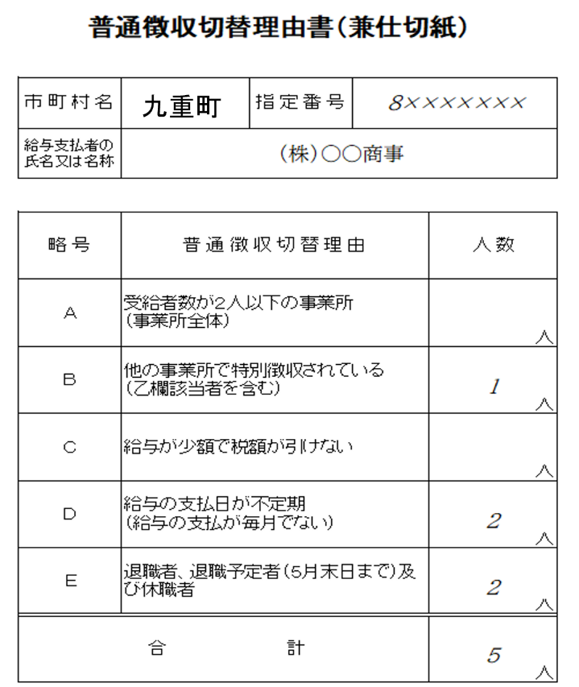
給与支払者の 氏名又は名称 |  |  |  |  |  |  |  |  |  | キリトリ線に沿って切り取っていただき、必要事項を記入してください。
 |  |  |  |  |  |  |  |  |  | 記入後は、給与支払報告書と一緒にご提出ください。
個人別明細書
（普通徴収分）
普通徴収切替理由書（兼仕切紙）
個人別明細書
（特別徴収分）
総括表
 |  |  |  |  |  |  |  |  |  | ３．eLTAX等の電子媒体で給与支払報告書を提出する場合は、提出不要です。
 |  |  |  |  |  |  |  |  |  | 「普通徴収」欄にチェックするとともに、摘要欄に普通徴収切替理由「A～E」の いずれかを入力してください。
略 号 |  | 普 通 徴 収 切 替 理 由 |  | 人 数

Ａ |  | 受給者数が２人以下の事業所 （事業所全体）

キリトリ線
 |  |  |  |  | 人
Ｂ |  | 他の事業所で特別徴収されている （乙欄該当者を含む）

 |  |  |  |  | 人
Ｃ |  | 給与が少額で税額が引けない

 |  |  |  |  | 人
Ｄ |  | 給与の支払日が不定期 （給与の支払が毎月でない） |  |  |  |  |  | ※ | 総括表と個人別明細書
 |  |  |  |  |  |  |  |  | （特別徴収分）の間には
 |  |  |  |  |  | ※ | 指定番号が不明な際は、空欄のままで |  | 仕切紙を入れないでくだ
 |  |  |  |  | 人 |  | 提出してください。 |  | さい。
Ｅ |  | 退職者、退職予定者（５月末日まで） 及び休職者

 |  |  |  |  | 人
合 計 |  |  |  |  |  | ※普通徴収切替理由について、令和5年度課税より大分県内で統一して運用
 |  |  |  |  |  | しています。
 |  |  |  |  |  | 給与支払報告書（個人別明細書）を普通徴収とする場合は、普通徴収切替
 |  |  |  |  | 人 | 理由書（兼仕切紙）の該当欄に人数の記載をするか個人別明細書の摘要欄
 |  |  |  |  |  | に普通徴収切替理由「A～E」のいずれかを記載してください。
 |  |  |  |  |  | 普通徴収切替理由が明示されていない場合、特別徴収として取り扱います。

入力用シート削除方法
参考
次の①～④の処理をしていただくことで支払者以外の入力内容をまとめて消すことができます。

 | ① | ツールバー左下にある「名前ボックス」の「▼」を押して「支払者以外」を選択してください。
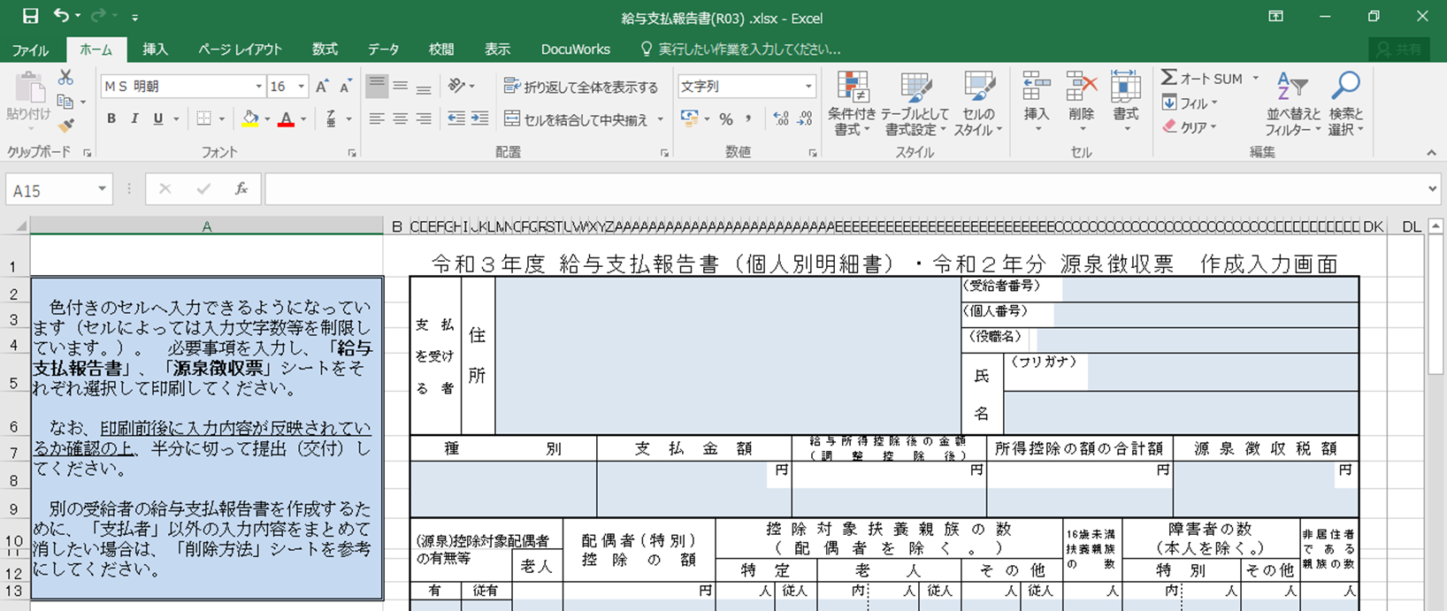

名前ボックス

 | ② | 支払者以外のセルがまとめて選択されますので、セルが選択された状態のまま「Delete」キーを押してください。
 | ③ | 以下のメッセージがでますので、「OK」を押してください。
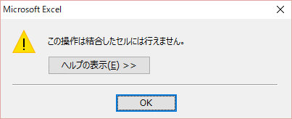

 | ④ | セルが選択された状態のままもう一度「Delete」キーを押すことで、入力内容をまとめて消すことができます。 途中で他のセルを選択してしまった場合は①からやりなおしてください。

